4.F.MorbHosp_Resp_26
FUENTE | Fuente: RAE-CMBD.
ELABORACION | Elaboración: Unidad Técnica de Informe de Estado de Salud y Registros.
TIT LARGO | Enfermedades del sistema respiratorio. Morbilidad hospitalaria según edad y sexo. Tasas por 1.000. Comunidad de Madrid, 2024
TIT CORTO | Morbilidad hospitalaria por enfermedades respiratorias . Comunidad de Madrid, 2024

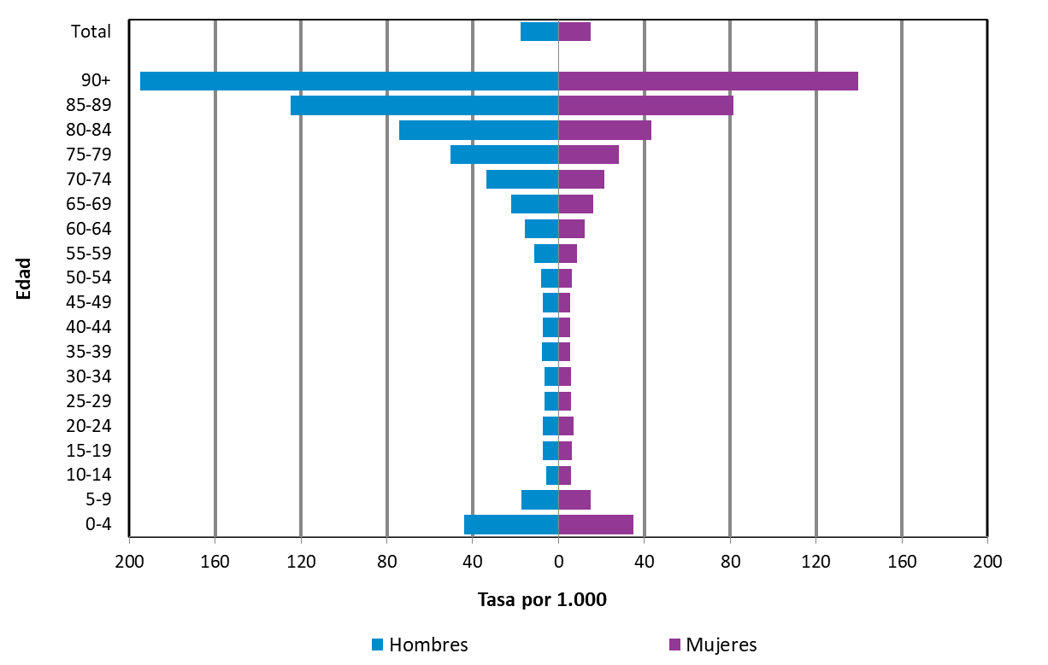

DATOS

 |  | Mujer | Hombre
 |  | Tasa | Tasa
Edad | 00-04 | 34.88 | 43.84
 | 05-09 | 14.80 | 17.35
 | 10-14 | 5.68 | 5.70
 | 15-19 | 6.33 | 7.14
 | 20-24 | 6.84 | 7.18
 | 25-29 | 6.01 | 6.68
 | 30-34 | 6.02 | 6.68
 | 35-39 | 5.33 | 7.52
 | 40-44 | 5.62 | 7.41
 | 45-49 | 5.59 | 7.31
 | 50-54 | 6.41 | 8.19
 | 55-59 | 8.66 | 11.15
 | 60-64 | 12.01 | 15.89
 | 65-69 | 16.09 | 22.21
 | 70-74 | 21.23 | 33.42
 | 75-79 | 28.32 | 50.51
 | 80-84 | 43.37 | 74.32
 | 85-89 | 81.38 | 124.99
 | 90+ | 139.81 | 194.80

 | Total | 15.18 | 17.56

